pokyny
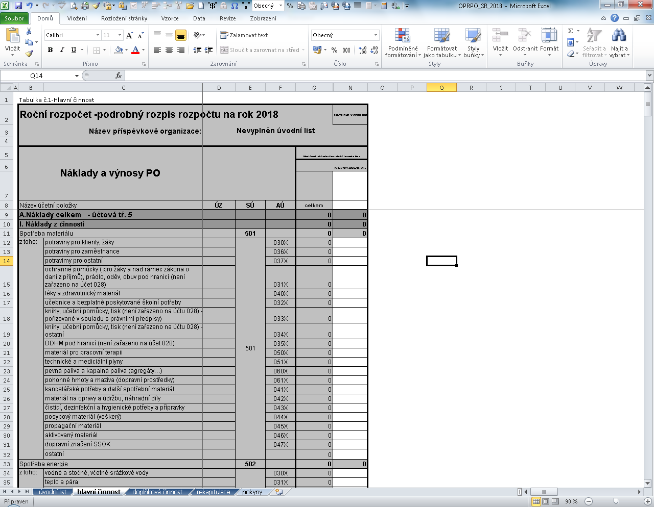
Pokyny pro vyplňování tabulek :
 | 1. | V jednotlivých listech formuláře vyplňujeme pouze bílá políčka !
 | 2. | Po vyplnění údajů (název příspěvkové organizace, IČ, adresa atd.) budou tyto údaje automaticky přeneseny do ostatních tabulek. V případě ORG vyplňuje příspěvková organizace pouze poslední čtyřčíslí ORG.
 | 3. | Rozpis rozpočtu je sestaven v Kč zaokrouhlených na tis. Kč (tj. 25,325 tis. Kč bude v rozpisu SR uvedeno jako 25 000 Kč). NEUVÁDÉT ÚDAJE NA DESET. MÍSTA. Výjimkou je údaj průměrný přepočtený počet pracovníků (na 2 deset. místa).
 | 4. | Příspěvkové organizace ze sociální oblasti sestavují svůj rozpočet dle jednotlivých poskytovaných služeb (např. domovy se zvláštním režimem, domovy pro seniory, atd..). Do políček Tabulky č. 1 - Hlavní činnost vyplňte do názvu hlavní činnosti (řádek č. 7) název poskytované služby a do řádku pod uvedením názvu služby vyplňte číslo ORJ označující službu (řádek č. 8).
 |  | Příspěvkové organizace za oblast školství sestavují rozpis rozpočtu dle uvedených ORJ, včetně prostředků z MŠMT. Do políček Tabulky č. 1 - Hlavní činnost vyplňte nejprve do názvu hlavní činnosti (řádek č. 7) název příslušného ORJ a do řádku pod uvedením názvu vyplňte číslo ORJ (řádek č. 8). V případě příspěvkových organizací z oblasti školství proveďte rozpis rozpočtu pouze na jedno ORJ (bez ohledu, na to zda se jedná o prostředky z rozpočtu OK, MŠMT nebo vlastní zdroje).
 |  | Příspěvkové organizace za oblast zdravotnictví sestavují rozpis rozpočtu dle jednotlivých poskytovaných služeb (např. Následná lůžková péče, Rehabilitační léčebna, atd..). Do políček Tabulky č. 1 - Hlavní činnost vyplňte nejprve do názvu hlavní činnosti (řádek č. 7) název poskytované služby a do řádku pod uvedením názvu vyplňte číslo ORJ označující danou službu (řádek č. 8).
 |  | Příspěvkové organizace z kulturní oblasti sestavují svůj rozpočet dle jednotlivých objektů (např. pro Vlastivědné muzeum v Olomouci bude text k objektu - nám. Republiky, Olomouc, atd..). Do políček Tabulky č. 1 - Hlavní činnost vyplňte nejprve do názvu hlavní činnosti (řádek č. 7) název příslušného ORJ dle jednotlivých objektů a do řádku pod uvedením názvu vyplňte číslo ORJ (řádek č. 8).
 |  | Příspěvková organizace SSOK sestaví svůj rozpočet dle jednotlivých středisek. Do políček Tabulky č. 1 - Hlavní činnost vyplňte nejprve do názvu hlavní činnosti (řádek č. 7) název příslušného ORJ dle jednotlivých středisek a do řádku pod uvedením názvu vyplňte číslo ORJ (řádek č. 8).

 | 5. | V případě doplňkové činnosti je třeba rozpočet rozepsat dle jednotlivých doplňkových činností, tak jak jsou uvedeny ve zřizovací listině příspěvkové organizace. PO uvádí pouze ty doplňkové činnosti, které budou v roce 2018 skutečně realizovány.
 | 6. | Tabulka list "rekapitulace" je pouze součtová a z tohoto důvodu je uzamčená. Do uvedené tabulky se přenáší automaticky Vaše data z předchozích listů.
 | 7. | Zpracovaný rozpis rozpočtu na rok 2019 zašlete ve stanovených termínech prostřednictvím Portálu PO na KÚOK, a to jako odpověď na úkol s požadovanou odpovědí.
 |  | Při zpracování rozpisu schváleného rozpočtu je třeba dodržet závazné ukazatele schválené Zastupitelstvem Olomouckého kraje. Pouze z důvodů uvedených v Zásadách řízení PO zřizovaných Olomouckým krajem je možno tyto závazné ukazatele překročit. Tuto skutečnost uvede příspěvková organizace v komentáři.

 | 8. | Příspěvková organizace zpracuje k rozpisu rozpočtu na rok 2019 komentář k účtu 501 - nákup materiálu; 518 - Ostatní služby; 558 - Náklady z drobného dlouhodobého majetku, a to v případě řádku "ostatní". Komentář je třeba zpracovat u rozpočtovaných částek nad 100 tis. Kč.

Technické údaje:
 | - funkce skrýt přebytečné sloupce (Tabulka č. 1 Hlavní činnost, Tabulka č. 2 Doplňková činnost)
 |  | v případě, že tabulka obsahuje větší počet sloupců, než příspěvková organizace potřebuje, je možno tyto skrýt (myší si ve sl. skrýt sloupce označím počet sloupců (změní barvu), pravým tlačítkem myši kliknu na "žlutě" zvýrazněnou lištu ( a použiji funkci skrýt (pravá strana myši). V případě že potřebuji tyto sloupce opět rozbalit postupuji stejně pouze použiji funkci zobrazit (viz. příklad)

Příklad:
1. Označím počet sloupců (sl. H až sl. M)
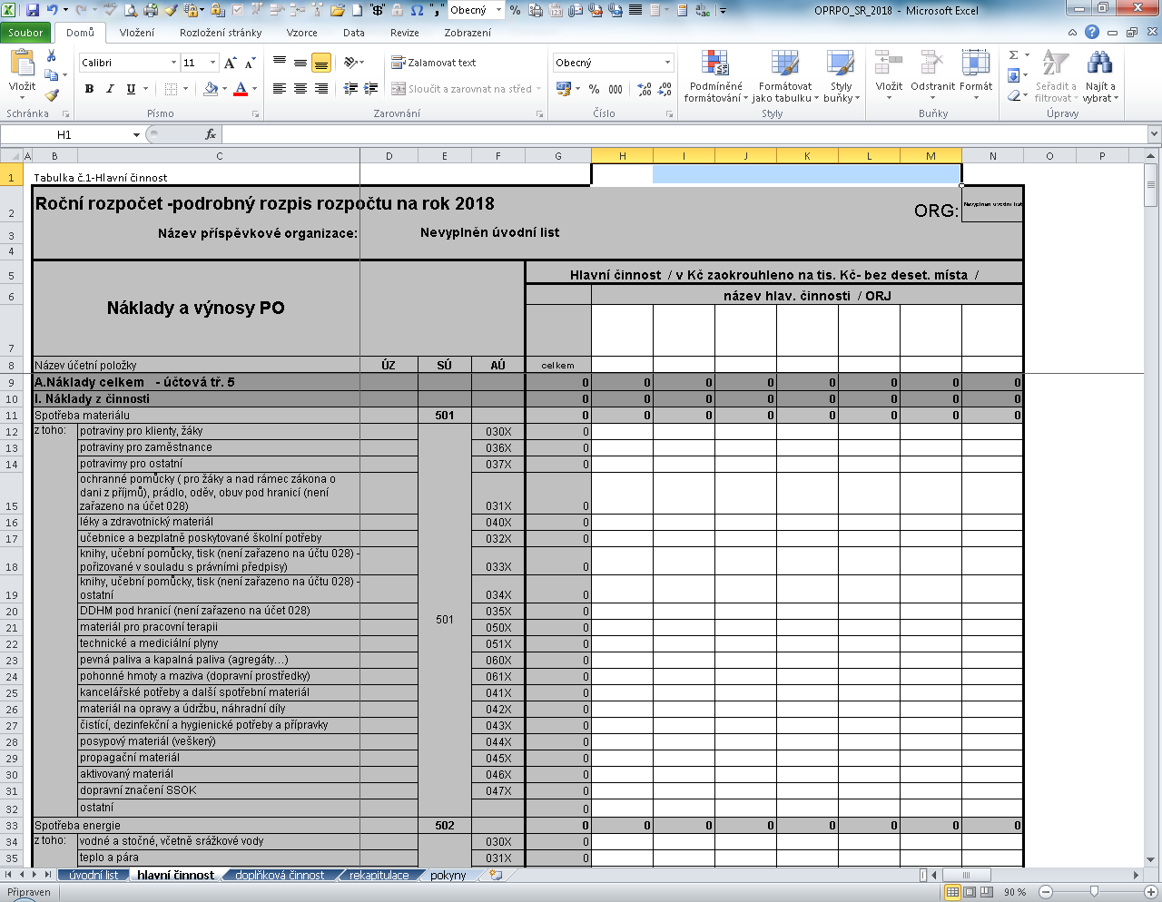

2. Pravým tlačítkem myši kliknout na zvýrazněné sloupce a použít funkci skrýt (pravá strana myši)

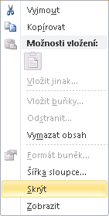

3. Tabulka se skrytými sloupci

